Pizza
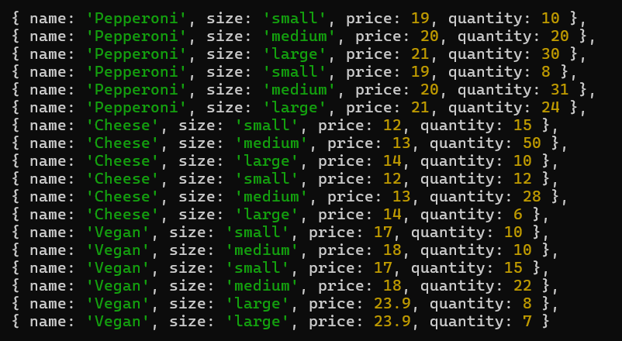
nane | size | price | quantity
Pepperoni | medium | 20 | 20
Pepperoni | medium | 20 | 31
Cheese | medium | 13 | 50
Cheese | medium | 13 | 28
Vegan | medium | 18 | 10
Vegan | medium | 18 | 22

 |  |  | 161

